상품제안서
치약칫솔세트 9호 (화이트케이스) | 상품코드: S20801

 |  |  |  |  |  |  | 02-713-8555 | www.synergygift.co.kr
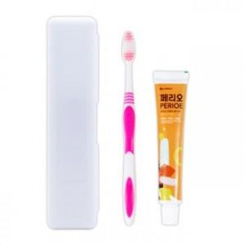

【상세/제작정보】

【인쇄/포장옵션】 | 실크 / 포장불가능

【공급단가】 | 수량 | 500~ | 1,000~ | 3,000~ | 10,000~ | 30,000~
*VAT별도 | 단가 | 870원 | 820원 | 780원 | 760원 | 750원

【상품 URL】 | https://www.synergygift.co.kr:443/src/goods_detail.php?gdno=20801

